星级实验室
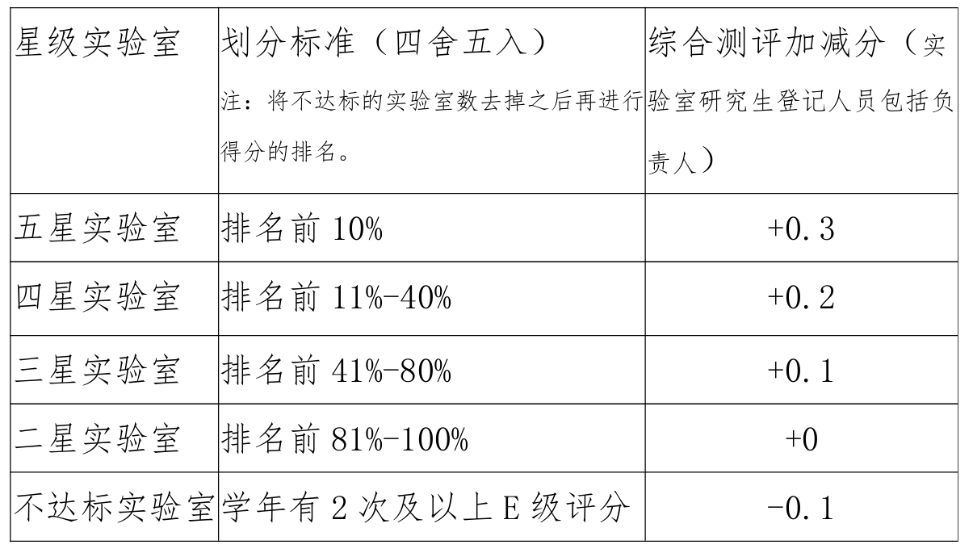
实验室门牌号 | 总分 | 排名 | 星级实验室
教三1楼东 | 30 | 1 | 五星实验室
教三101-2 | 30 | 1 | 五星实验室
教三112 | 30 | 1 | 五星实验室
中厅2 | 30 | 1 | 五星实验室
102 | 30 | 1 | 五星实验室
108 | 30 | 1 | 五星实验室
209 | 30 | 1 | 五星实验室
215 | 30 | 1 | 五星实验室
327 | 30 | 1 | 五星实验室
407 | 30 | 1 | 五星实验室
411 | 30 | 1 | 五星实验室
416 | 30 | 1 | 五星实验室
423（里间） | 30 | 1 | 五星实验室
507 | 30 | 1 | 五星实验室
513-515 | 30 | 1 | 五星实验室
522-1 | 30 | 1 | 五星实验室
602 | 30 | 1 | 五星实验室
608 | 30 | 1 | 五星实验室
612 | 30 | 1 | 五星实验室
614 | 30 | 1 | 五星实验室
615 | 30 | 1 | 五星实验室 | 五星实验室 | 56*0.1=5.6
621 | 30 | 1 | 五星实验室 | 四星实验室 | 56*0.4=22.4
教三1楼西 | 27 | 23 | 三星实验室 | 三星实验室 | 56*0.8=44.8
104 | 27 | 23 | 三星实验室 | 二星实验室 | 56*1=56
201 | 27 | 23 | 三星实验室 | 不达标实验室 | 学年有2次及以上E级评分
203 | 27 | 23 | 三星实验室
217 | 27 | 23 | 三星实验室
320 | 27 | 23 | 三星实验室
325 | 27 | 23 | 三星实验室
329 | 27 | 23 | 三星实验室
401（左侧） | 27 | 23 | 三星实验室
406 | 27 | 23 | 三星实验室
409 | 27 | 23 | 三星实验室
412 | 27 | 23 | 三星实验室
427 | 27 | 23 | 三星实验室
504（内） | 27 | 23 | 三星实验室
619 | 27 | 23 | 三星实验室
620 | 27 | 23 | 三星实验室
623 | 27 | 23 | 三星实验室
625 | 27 | 23 | 三星实验室
323 | 25 | 41 | 三星实验室
414 | 25 | 41 | 三星实验室
616-618 | 25 | 41 | 三星实验室
202 | 24 | 44 | 三星实验室
420 | 24 | 44 | 三星实验室
509 | 24 | 44 | 三星实验室
教三101-1 | 22 | 47 | 二星实验室
教三101-4 | 22 | 47 | 二星实验室
115 | 22 | 47 | 二星实验室
208-1 | 22 | 47 | 二星实验室
308 | 22 | 47 | 二星实验室
312 | 22 | 47 | 二星实验室
518-520 | 22 | 47 | 二星实验室
419 | 19 | 54 | 二星实验室
506 | 19 | 54 | 二星实验室
701 | 19 | 54 | 二星实验室
318 | 20 |  | 不达标实验室
504（外） | 20 |  | 不达标实验室
402 | 17 |  | 不达标实验室
502 | 14 |  | 不达标实验室
404 | 12 |  | 不达标实验室
教三101-3 | 11 |  | 不达标实验室

